功耗用例
用例名称 | 步骤 | 检查点 | 状态 | 波形地址
soc_core_racss_power_loss_test | 与“软硬件协调”中系统掉电用例相同 | 检查掉电流程是否能正常完成； 检查掉电功耗是否在预期范围内；
soc_core_racss_32i_pb7_da_tdp_test | 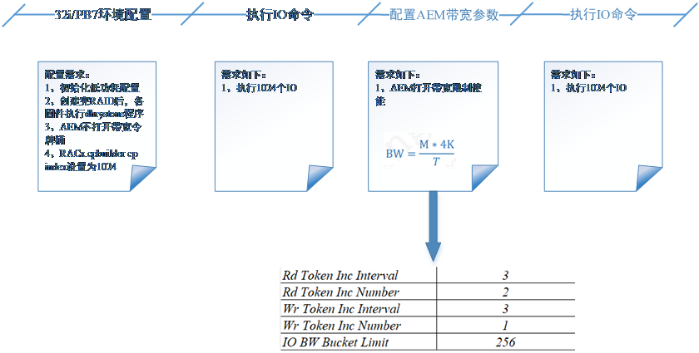 | 检查主机和盘侧数据是否一样 检查功耗是否在预期范围之内 | 未开始
soc_core_racss_32i_pb11_da_tdp_test | 暂定如上 | 检查主机和盘侧数据是否一样 检查功耗是否在预期范围之内 | 未开始
soc_core_racss_16ix1_pb11_da_tdp_test | 暂定如上 | 检查主机和盘侧数据是否一样 检查功耗是否在预期范围之内 | 未开始

48bit盘用例
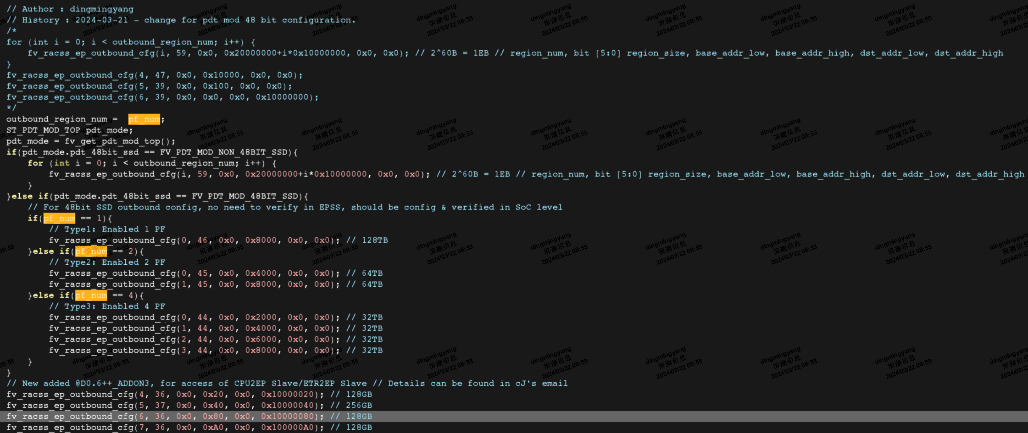
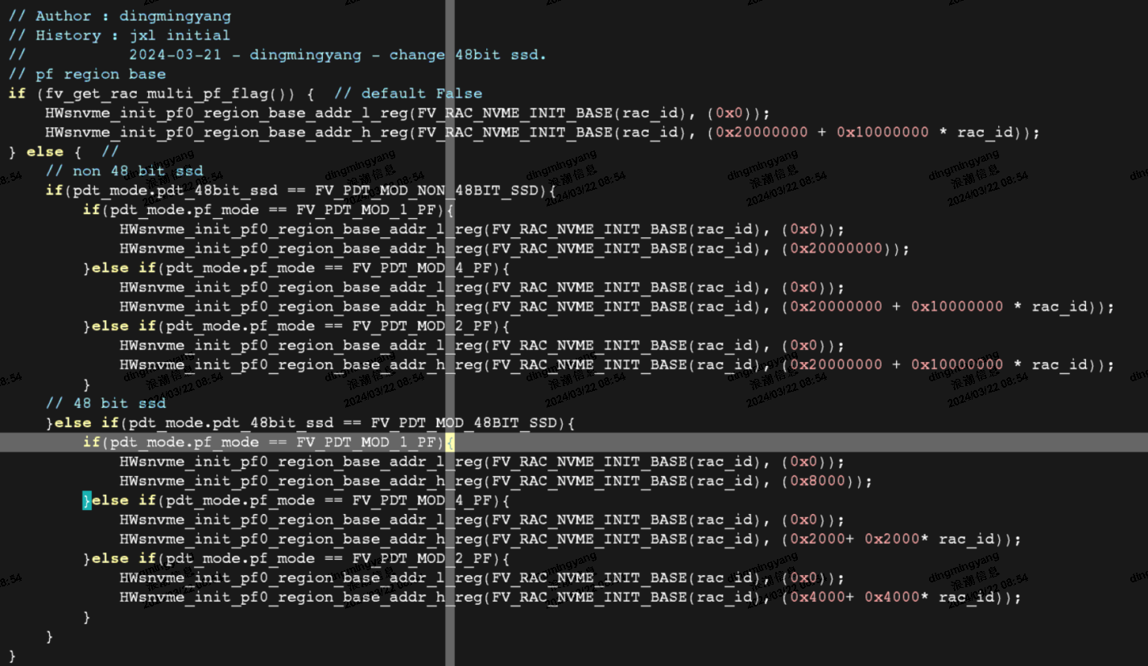
用例名称 | 步骤 | 检查点 | 状态 | 波形地址
soc_core_16i_2pf_nil_4x4__48bit_test | 48bit额外配置见下图。 主机IO流程与其余用例一致 | 检查主机memory和盘中的数据是否一致 | 开发进度 70%
soc_core_32i_1pf_il_8x4__48bit_test | 48bit额外配置见下图。 主机IO流程与其余用例一致 | 检查主机memory和盘中的数据是否一致 | 开发进度 70%
soc_core_32i_4pf_il_8x4__48bit_test | 48bit额外配置见下图。 主机IO流程与其余用例一致 | 检查主机memory和盘中的数据是否一致 | 开发进度 70%

 | 三种产品形态48bit盘场景下，EP IP outbound配置列表

